페이지 메뉴 구성안 (국문)
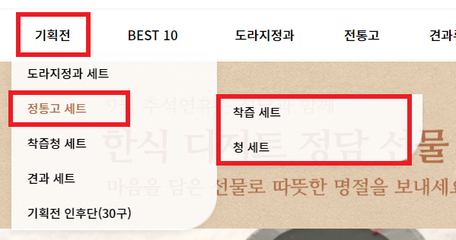
상위메뉴 |  | 페이지 메뉴구성 예시 |  |  |  | 상위메뉴만 있을 경우, 하위메뉴와 최하위메뉴는 작성안하셔도 됩니다. 상위메뉴+하위메뉴만 있을경우에도 마찬가지로 최하위메뉴는 작성 안 하셔도 됩니다. 영문 및 일본어 등 외국어 페이지를 따로 요청하신 클라이언트분들은 시트 하단에, 외국어 페이지 시트에 따로 기재해 주시기 바랍니다. 메뉴 구성안 작성 완료 후 파일 회신 주실 때 PDF 파일이 아닌, 엑셀 파일 저장한 거 그대로 회신 주시기 바랍니다. 모르겠거나, 더 궁금하신 점이 있으시면 언제든 연락주세요 :D
기획전
하위메뉴
도라지정과 세트
정통고 세트
착즙청 세트
견과 세트
기획전 인후단(30구)
최하위메뉴
정통고 세트
착즙 세트
청 세트

 |  |  |  | 페이지 메뉴 구성안 ( 국문 ) |  |  | 레퍼런스

상위메뉴
기업정보 | 제품소개 |  | 제품개발 |  | 고객지원
하위메뉴
회사소개 | 와이퍼모터 어셈블리
연혁 | 와이어링 하네스 및 케이블
인증 및 특허 | 에어컴프레서
 | 연료센서
 | 사이렌앰프 및 램프
 | 액세서리

최하위메뉴

